about
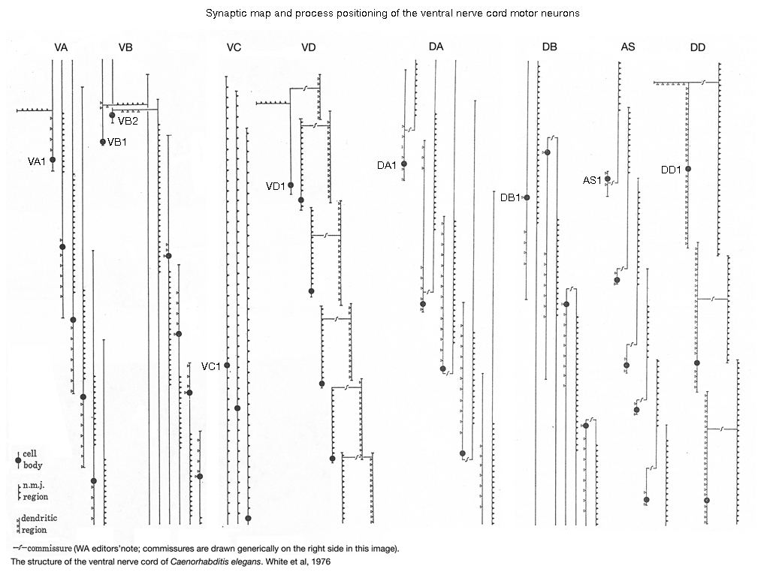
线虫的本体感觉包括A，B，D类身体运动神经元，头部运动SMD，PVD，DVA等[1] | [1] | Mechanosensitive body–brain interactions in Caenorhabditis elegans | Krieg et al.,2022
其中A，B[2]，D类[3]和SMD运动神经元[4]分别感知身体和颈部的弯曲，用于协调线虫的波形节律运动。 | [2] | Proprioceptive Coupling within Motor Neurons Drives C. elegans Forward Locomotion | Wen et al., 2012
A，B类运动神经元被认为分别负责在后向/前向运动中感知和传递后方/前方的身体弯曲信息。 | [3] | GABAergic motor neurons bias locomotor decision-making in C. elegans | Liu et al., 2020
PVD和DVA对于前向运动的协调作用体现在于整体调控，如波形幅度，对波形节律的影响小/不明确。 | [4] | A sensory-motor neuron type mediates proprioceptive coordination of steering in C. elegans via two TRPC channels | Yeon et al., 2018
>>目前认为这种节律性规律的产生所依赖的本体感觉主要来自于前面说的运动神经元。

A, B, D type motor neuron 本体感觉的作用和表现：
B】钙成像下，VB9的神经活动与ventral侧的弯曲呈正相关；DB6的神经活动与dorsal侧的弯曲呈正相关[2]
A】A类神经元的激活情况类似B类神经元[1]
D】D类神经元能够感知机械刺激，产生响应电流，但是D类神经元具体起到什么作用仍不清楚
SMD】当头部向D侧弯曲，神经突被压缩，SMDD神经元的激活程度增强；向V侧弯曲，SMDV神经元的激活程度增强
>>一般认为，这些运动神经元都是通过沿身体Anterior-Posterior轴方向神经突的‘strech’来感知身体弯曲的

感知的分子/通道机制：
已知SMD上的trp-1与trp-2能够影响本体感觉（不过不确定是细胞活动ca电流来源的直接通道
D类运动神经元上的unc-8能够感知机械刺激
>>总的来说，现在(2021)这种机械感知的分子通道机制还不是很清楚

带有本体感觉的线虫运动模型：
>>这些模型将本体感觉信号作为电流输入给A和B类运动神经元 | [5] | Forward and backward locomotion patterns in C. elegans generated by a connectome-based model simulation | Sakamoto et al., 2021
>>对于某一个运动神经元，本体感觉输入是其感知范围内肌肉状态信号的加权和 | [6] | Gait Modulation in C. elegans: An Integrated Neuromechanical Model | Boyle et al., 2012
感知范围】有些模型范围选择是该神经元对应位置前或后半个身长的肌肉[6][7]，有些模型选择固定的范围如7块肌肉[5] | [7] | The control structure of the nematode Caenorhabditis elegans: Neuro-sensory integration and proprioceptive feedback | Fieseler et al., 2018
权重】模型的权重是训练/调参优化来设置的，有些模型的权重分为相乘的几项有一定设计，如允许动态抑制该电流输入[7]

首先选择功能比较清楚的A，B和SMD运动神经元作为本体感觉输入。
本表格sheet1中的本体感觉肌肉-神经元连接关系(本体感觉神经元感知范围)，是依据Cook2019SI5表格中神经元-肌肉的synapse连接以及这些神经元形态确定的。
根据wen文章中的猜测，A，B类神经元的本体感觉部分分别位于后部和前部的神经元突起，以及形态上A，B类神经元的神经肌肉连接分别位于前部和后部的神经元突起
可以推测出A，B类神经元的本体感知范围在神经肌肉接头对应的前（B类）或后（A类）的n块肌肉，n定为2
对于SMD，负责感知头部和颈部的肌肉弯曲，包括每侧的前7块肌肉

